상품제안서
트로이카 안티스키밍 여행용 파우치＆펜 세트 | 상품코드: S21243

 |  |  |  |  |  |  | 02-713-8555 | www.synergygift.co.kr
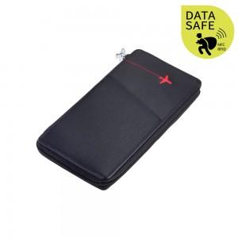

【상세/제작정보】 | 실크 1도 인쇄 및 선물포장 포함

【인쇄/포장옵션】 | 실크, 레이저 / 포장지포장

【공급단가】 | 수량 | 10~ | 50~ | 100~ | 300~ | 500~
*VAT별도 | 단가 | 125,480원 | 120,830원 | 116,180원 | 111,540원 | 108,750원

【상품 URL】 | https://www.synergygift.co.kr:443/src/goods_detail.php?gdno=21243

